Karta
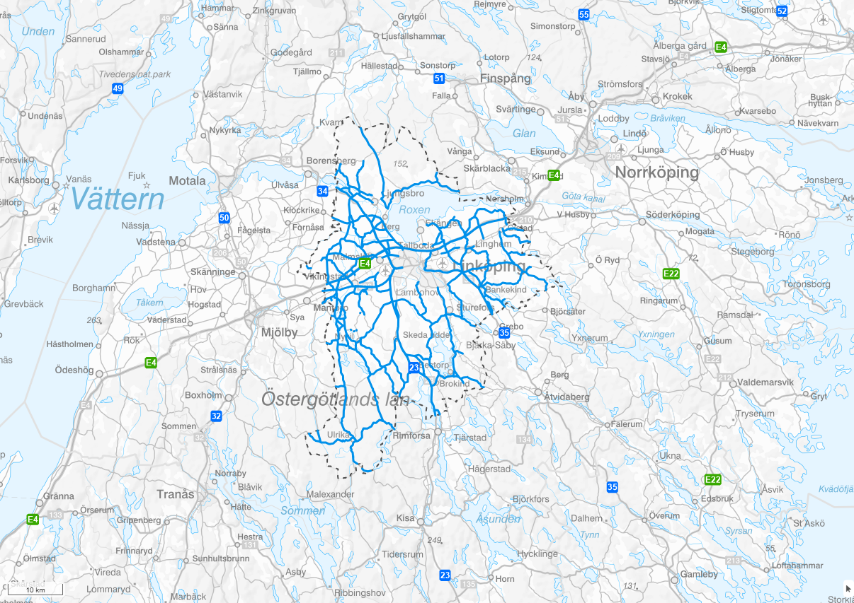
Karta
 | 0

Tabelldata
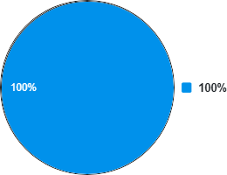
 |  |  |  | Med |  | Mot
Namn | Total längd | Total procent | K1 | K2 | K1 | K2
0 | 816,394 | 100.00 | 655,833 | 16,101 | 114,981 | 29,479

